Análisis de palletsContenedor20
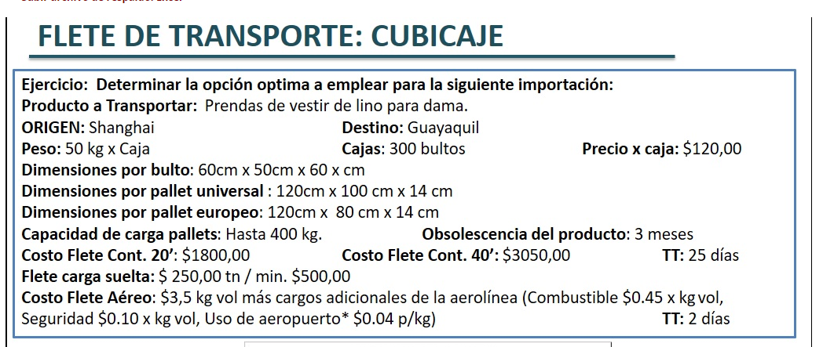
Pallet Universal
Altura Máxima | 2.25 | m
Peso Máximo | 400 | kg
Dimensiones
Largo Pallet L | 120 | cm | 1.2 | m
Ancho Pallet A | 100 | cm | 1 | m
Alto Pallet H | 14 | cm | 0.14 | m
Área del Pallet | 12000 | cm2 | 1.2 | m2
Max. de bultos por pallet | 8 | Bultos/pallet
BULTO
PESO | 50 | kg
Largo L | 60 | cm | 0.6 | m
Ancho A | 50 | cm | 0.5 | m
Alto H | 60 | cm | 0.6 | m

Optimización del espacio del pallet
Posiciones del Bulto
L x A | 3000 | cm2 | 0.3 | m2 | Rel. Area Pallet | 4
L x H | 3600 | cm2 | 0.36 | m2 | Rel. Area Pallet | 3 |  |  | Largo | 1.2 | m
H x A | 3000 | cm2 | 0.3 | m2 | Rel. Area Pallet | 4 |  | Dimension de embarque | Ancho | 1 | m
 |  |  |  |  | Total de Bultos | 300 |  |  | Alto | 1.34 | m
Se puede hacer dos pisos con base de 4 bultos |  |  |  |  | # de pallets | 38
CONTENEDOR DE 20
LARGO | 5.90 | m |  | Cantidad de Pallets por contener | 11.00
ANCHO | 2.34 | m |  | TOTAL DE CONTENEDORES | 3.00
Area | 13.81 | m2
 |  |  | DIMENSION PALLET | PALLETS X LADO | REDONDEO | Pallets x Cont | TOTAL CONTENEDORES
LARGO CONTENEDOR | 5.90 | L | 1.2 | 4.92 | 4.00 | 8 | 4 | 3200 | 1000
ANCHO CONTENEDOR | 2.34 | A | 1 | 2.34 | 2.00
 |  |  |  |  |  |  | Pallets x fuera | 6 | 2200 | kg | 2.2 | ton
 |  |  | DIMENSION PALLET
LARGO CONTENEDOR | 5.90 | A | 1 | 5.90 | 5.00 | 5 | 7
ANCHO CONTENEDOR | 2.34 | L | 1.2 | 1.95 | 1.00
 |  |  |  |  |  |  | Pallets x fuera | 3 | 1000 | kg | 1 | ton

Pallet Europeo
Altura Máxima | 2.25 | m
Peso Máximo | 400 | kg
Dimensiones
Largo Pallet L | 120 | cm | 1.2
Ancho Pallet A | 80 | cm | 0.8
Alto Pallet H | 14 | cm | 0.14
Área del Pallet | 9600 | cm2 | 0.96 | m2
Max. de bultos por pallet | 8 | Bultos/pallet
BULTO
PESO | 50 | kg
Largo L | 60 | cm | 0.6 | m
Ancho A | 50 | cm | 0.5 | m
Alto H | 60 | cm | 0.6 | m

Optimización del espacio del pallet
Posiciones del Bulto
L x A | 3000 | cm2 | 0.3 | m2 | Rel. Area Pallet | 3
L x H | 3600 | cm2 | 0.36 | m2 | Rel. Area Pallet | 2 |  |  | Largo | 1.2 | m
H x A | 3000 | cm2 | 0.3 | m2 | Rel. Area Pallet | 3 |  | Dimension de embarque | Ancho | 0.8 | m
 |  |  |  |  | Total de Bultos | 300 |  |  | Alto | 1.34 | m
 |  |  |  |  | # de pallets | 50
CONTENEDOR DE 20
LARGO | 5.90 | m |  | Cantidad de Pallets por contener | 14.00
ANCHO | 2.34 | m |  | TOTAL DE CONTENEDORES | 3.00
Area | 13.81 | m2
 |  |  | DIMENSION PALLET | PALLETS X LADO | REDONDEO | Pallets x Cont | TOTAL CONTENEDORES
LARGO CONTENEDOR | 5.90 | L | 1.2 | 4.92 | 4.00 | 8 | 6
ANCHO CONTENEDOR | 2.34 | A | 0.8 | 2.93 | 2.00
 |  |  |  |  |  |  | Pallets x fuera | 2 | 600 | kg | 0.6 | ton
 |  |  | DIMENSION PALLET
LARGO CONTENEDOR | 5.90 | A | 0.8 | 7.38 | 7.00 | 7 | 7
ANCHO CONTENEDOR | 2.34 | L | 1.2 | 1.95 | 1.00
 |  |  |  |  |  |  | Pallets x fuera | 1 | 200 | kg | 0.2 | ton

FLETE AEREO
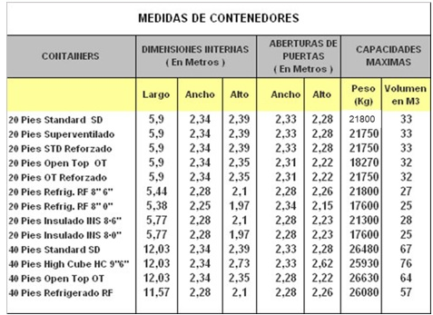

COSTO UNITARIO X CAJA | $120.00
COSTO TOTAL | $4,560.00 |  | #DIV/0!
PESO PALET | 400 | kg
TOTAL PALLETS | 38 | u
TOTAL PESO KG | 15000 | kg
TOTAL PESO TN | 15 | tn

LARGO BULTO (L) | 60 | cm
ANCHO BULTO (A) | 50 | cm
ALTO BULTO (H) | 60 | cm | 30
PESO VOLUMETRICO | 1140.00 | kg vol

FLETE AEREO | 3.5 | kg vol | 52500.00
COMBUSTIBLE | 0.45 | kg vol | 6750.00
SEGURIDAD | 0.1 | kg vol | 1500.00
Uso aeropuerto | 0.04 | p/kg | 600.00
 | TOTAL FLETE AEREO |  | $61,350.00

 | Tn | Tarifa |  | MIN | TARIFA FINAL
FLETE MARÍTIMO |  | 250 | 0 | 600 | cond

